รูปกล่องที่ 1 (RF-145)
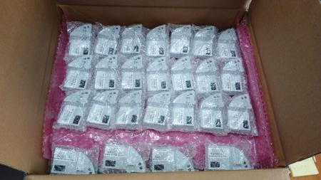
รูปประกอบกล่องที่ 1: RF 145 ชิ้น, 4 ชั้น

รูป BOX No.1
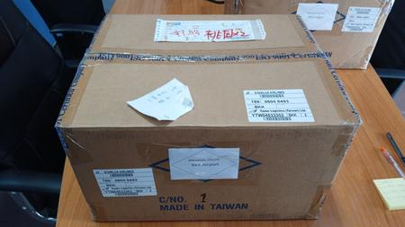

ชั้น L1-L2-L3 (ชั้นละ 40 ชิ้น)
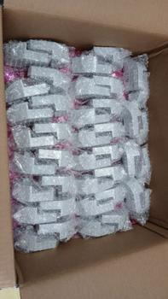

ชั้น L4 บนสุด (25 ชิ้น)

รูปกล่องที่ 2 (RF-51_HYBRID-55)
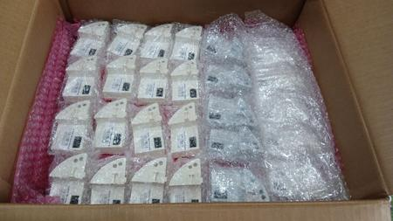
รูปประกอบกล่องที่ 2: RF 51 ชิ้น และ HYBRID 55 ชิ้น, 3 ชั้น

รูป BOX No.2
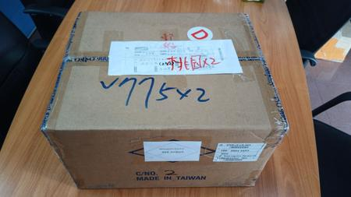

ชั้น L1 (RF 40 ชิ้น)

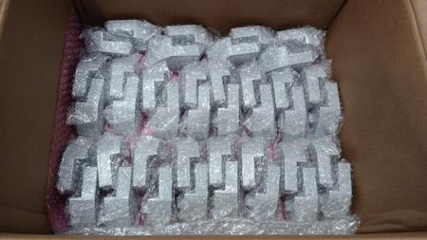

ชั้น L2 (RF 6 ชิ้น + HYBRID 34 ชิ้น)
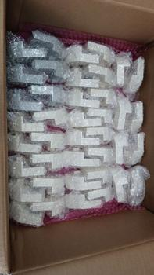

ชั้น L3 บนสุด (RF 5 ชิ้น + HYBRID 21 ชิ้น)

